LU21-SET 上衣
绮陌服饰
订单号 |  |  | 1022832（年年旺） |  |  |  |  | 下单日期 | 2026-03-12
品名 |  |  | 瑜伽上衣 |  |  |  |  | 原料 | 88%涤纶，12%氨纶
交期 |  |  | 2026-04-16 |  |  |  |  | 面料克重 | 280克仿锦
数量 |  |  | 2400
款号 | 主布颜色 | 箱数 | 数量 | S | M | L | 客户包装 |  |  | 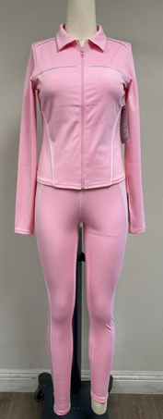
LU21-SET | BLACK 黑色 | 32 | 960 | 320 | 320 | 320 | 一套一个小包袋，小袋子印唛头 NEW MIX CLASSIC,右上角贴款号和尺码，6套一中包（S:M:L=2:2:2），中包袋空白，30套一箱
 | GLOSS NAVY 海军蓝 | 16 | 480 | 160 | 160 | 160
 | ROCK WOOD 岩木 | 16 | 480 | 160 | 160 | 160
 | CLOUD DANCER 云舞白 | 16 | 480 | 160 | 160 | 160
总计 |  | 80 | 2400
280克直贡呢 1.1平方， 0.317公斤
 | 交样时间 |  | 要求 |  |  |  |  |  |  |  | 注意：大货数量不能少出，也不能多出。交货期不能晚，延期会扣款。大货尺寸千万不能做小。
产前样
船样 | 4.1 |  | （每色S码2件） 抽样裤数量不包含在大货数量里面 （大货完整包装）
成衣辅料： | 无
包装辅料： | 一张主吊牌，7cm白色枪针，印字OPP单包袋，空白OPP中包袋，纸箱
裁剪要求： | 同件裤子要同一方向裁片，面料不要用反
缝制要求： | 线迹要平整，拉伸时不可断线 ，内外缝纫线与大身颜色一致，要配色 ，拷边3cm 14 针，平车3CM 12 针 ，车线要平整，车线不能车歪，包边要包实，裤子不能扭腿 腰头白色包边条内有0.5cm磨砂透明皮条
检验要求： | 注意尺寸是否在公差范围，不能有破洞、脏污、断线，跳针和扭腿，线头修剪干净
包装要求： | 一张主吊牌用7cm白色枪针打在穿者左侧腰缝处，单件入OPP单包袋，吊牌款号朝外，按照S:M:L 2:2:2配比装中包袋
装箱要求： | 一箱装10个配比中包
注意事项： | 裤子一定不能扭腿，腰头包边一定要包实，包装时吊牌款号一定朝外
包装明细及要求详见附页
签收人： |  |  |  |  |  |  |  | 签收时间：

